Intestazione
DIMENSIONAMENTO DI MASSIMA DI UN
TRASFORMATORE TRIFASE A COLONNE
CON RAFFREDDAMENTO IN OLIO NATURALE
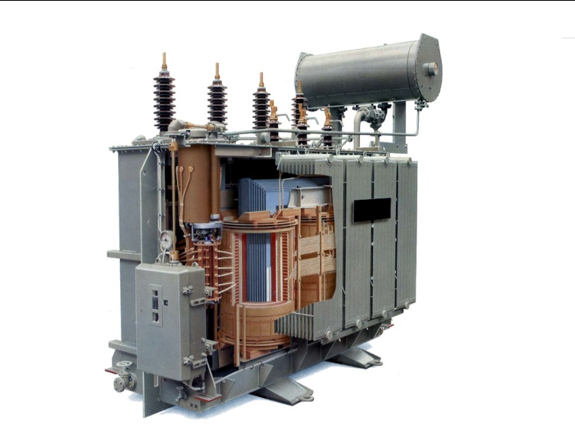
Procedimenti, grafici, grandezze e diagrammi
considerati dal programma fanno riferimento al
MANUALE DEL PERITO INDUSTRIALE
Ed. Cremonese 1989

Versione 2.0 - 2021 per Microsoft EXCEL
 |  |  | a cura di
ROMBI p.i. REMO

[ Ad uso esclusivamente didattico per gli allievi degli ]
[ Istituti Tecnici Superiori a indirizzo Elettrotecnico ]

conversione dalla versione originale
v.1.0 del 1993 su LOTUS 1 2 3 wysiwyg

 | LEGENDA
 |  | Valori inseriti e modificabili dall'utente
 |  | Verifica coerenza dei valori inseriti/calcolati
 |  | Errori inserimento valori
 |  | Valori calcolati (preliminari o effettivi)
 |  | Segnalazioni e/o allarmi
 | prelimin | Valore preliminare o teorico
 | effettivo | Valore effettivo calcolato o estratto da tabelle

Lamierini
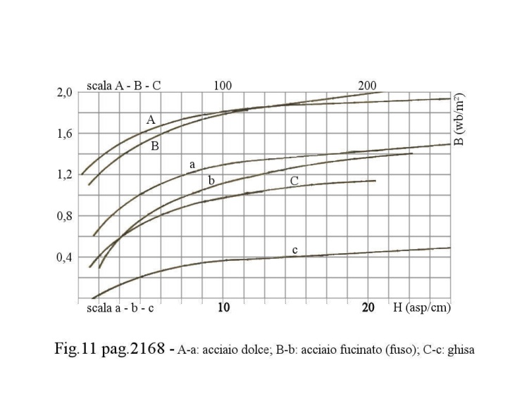
CLASSIFICAZIONE DELLE LAMIERE
(CEI 105-1-51; UNEL 01111 - UNI 3794) |  |  |  | Esempio di sigla di identificazione delle lamiere (UNEL 01111)
Tipo |  |  | Sigla | T 085 35 800 x L P₁ , ACR
Non acidulate (ossidate) |  |  | (NAC)
Acidulate e ricotte (verniciate) |  |  | (ACR) | T |  | Classe
Ricotte e acidulate (verniciate) |  |  | (RAC) | 85 | 0,85 | Cifra di Perdita in W/Kg
Acidulate, ricotte, acidulate (verniciate) |  |  | (ARA) | 35 | 0,35 | Spessore in mm
par. 4.3.1 pag.2168 - Classificazione delle lamiere |  |  |  | 800 | 800 | Larghezza in mm
 |  |  |  | L |  | Lunghezza in mm (1600, 2000 o indefinita)
Classe D (NAC); (ACR) |  |  |  | P |  | se riferita a B₀ = 1 Wb/m², sigla P
 | Cifra di Perdita | 3,5÷2,3 | W/Kgf |  |  | se riferita a B₀ = 1,5 Wb/m², sigla P₁
 | spessore | 0,5 | mm
 | ρ | 15÷30 | µΩ cm | Dai grafici delle curve di magnetizzazione dei materiali (fig.12-pag.2169)
 | largezza lamiera | 1000 | mm | si suggerisce la scelta di Lamiere a Cristalli Orientati (0,8 W/kg)
 | Impiego: |  |  | riferendosi alla curva -A- per le colonne e alla curva -a- per i gioghi
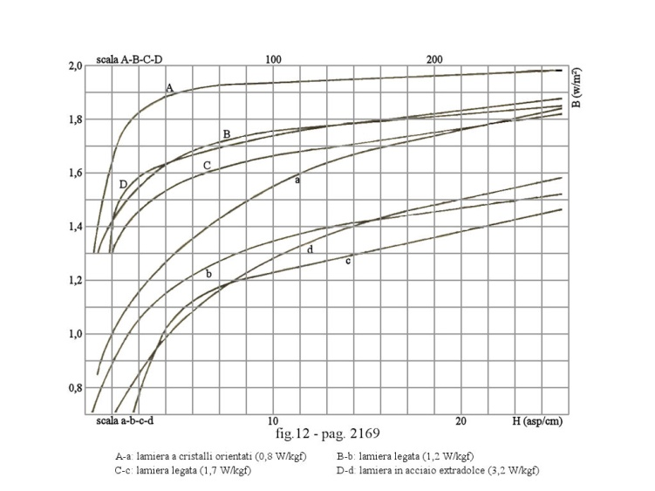
 | piccole e medie macchine ruotanti,
 | piccoli trasformatori, induttori su nucleo

Classe A (ACR); (ARA)
 | Cifra di Perdita | 2,3÷1,3 | W/Kgf
 | spessore | 0,5÷0,35 | mm
 | ρ | 30÷40 | µΩ cm
 | largezza lamiera | 1000 | mm
 | Impiego:
 | medie e grosse macchine ruotanti,
 | piccoli trasformatori

Classe T (ACR); (NAC)
 | Cifra di Perdita | 1,1÷0,6 | W/Kgf
 | spessore | 0,35÷0,28 | mm
 | ρ | 45÷60 | µΩ cm
 | largezza lamiera | 300÷800 | mm
 | Impiego:
 | grandi macchine ruotanti, trasformatori

Classe P (NAC)
 | spessore | 1÷2 | mm
 | largezza lamiera | 1000 | mm
 | Impiego:
 | lamiera di testa del pacco, poli o scarpe
 | polari di macchine ruotanti

Stampa
 |  |  |  |  | PESO DEL RAME (Ps: 8960 kg/m³) - PESO DEL FERRO (Ps: 7874 kg/m³) |  |  |  |  |  |  |  |  | pag.7/12

 |  |  |  |  | Descrizione |  |  |  |  |  |  | Simbolo | Valore | Misura
 | DIMENSIONAMENTO DI MASSIMA DI UN TRASFORMATORE TRIFASE A COLONNE CON RAFFREDDAMENTO IN OLIO NATURALE |  |  |  | Lunghezza spira media avvolgimento Primario |  |  |  |  |  |  | lm₁ | 418.455 | mm
 |  |  |  |  | Lunghezza spira media avvolgimento Secondario |  |  |  |  |  |  | lm₂ | 300.507 | mm

 |  |  |  |  | Peso del Rame avvolgimento Primario |  |  |  |  |  |  | Qcu₁ | 14.264 | kg
 |  |  |  |  | Peso del Rame avvolgimento Secondario |  |  |  |  |  |  | Qcu₂ | 16.471 | kg
 |  |  |  |  | Peso totale del Rame |  |  |  |  |  |  | Qcu | 30.74 | kg


 |  |  |  |  | Peso del Ferro nei Nuclei (Colonne) |  |  |  |  |  |  | Qfen | 46.129 | kg
 |  |  |  |  | Peso del Ferro nei Gioghi |  |  |  |  |  |  | Qfeg | 36.711 | kg
 |  |  |  |  | Peso totale del Ferro |  |  |  |  |  |  | Qfe | 82.840 | kg

 | Procedimenti, grafici, diagrammi e valori
 | considerati dal programma fanno riferimento al
 | MANUALE DEL PERITO INDUSTRIALE
 | Ed. Cremonese 1989

 | Versione 2.0 - 2021 per Microsoft EXCEL
 | a cura di
 | ROMBI p.i. REMO

 | [ A uso esclusivamente didattico per gli allievi degli ]
 | [ Istituti Tecnici Superiori a indirizzo Elettrotecnico ]

 | conversione dalla versione originale
 | v.1.0 del 1993 su LOTUS 1 2 3 wysiwyg

SPECIFICHE E IMPOSTAZIONI PER LA BASE DEI CALCOLI |  |  |  | pag.2/12 | VERIFICHE DEL COMPORTAMENTO ELETTRICO |  |  |  |  |  |  |  |  | pag.8/12

Descrizione |  | Simbolo | Valore | Misura | Descrizione |  |  |  |  |  |  | Simbolo | Valore | Misura
Frequenza della Tensione di Rete |  | f | 50 | Hz | Densità di corrente al Primario (calcolata) |  |  |  |  |  |  | ∆₁ | 3.6320109334 | A/mm²
Potenza Apparente Nominale |  | P | 50 | kVA | Densità di corrente al Secondario (calcolata) |  |  |  |  |  |  | ∆₂ | 3.5267939036 | A/mm²
Tensione Nominale Primaria |  | U₁ | 6 | kV
Tensione Nominale Secondaria (a Stella+Neutro) |  | U₂ | 380 | V | Perdite di Potenza nel Rame avvolgimento Primario |  |  |  |  |  |  | Pcu₁ | 188.16840822 | W
 |  |  |  |  | Perdite di Potenza nel Rame avvolgimento Secondario |  |  |  |  |  |  | Pcu₂ | 204.87396015 | W
Collegamento della Fasi Primarie (a Triangolo) |  | ∆ | --- | --- | Perdite di Potenza totali nel Rame |  |  |  |  |  |  | Pcu | 393.04236837 | W
Collegamento della Fasi Secondarie (a Stella) |  | Υ | --- | ---
 |  |  |  |  | Perdite di Potenza nel Ferro dei Nuclei |  |  |  |  |  |  | Pfen | 44.106799014 | W
Prese di regolazione dell'avvolgimento Primario |  | R% | 6.3 | kV | Perdite di Potenza nel Ferro dei Gioghi |  |  |  |  |  |  | Pfeg | 35.101167872 | W
 |  |  |  |  | Perdite di Potenza totali nel Ferro (maggioratedel 20%) |  |  |  |  |  |  | Pfe | 95.049560264 | W
Densità di corrente al Primario |  | ∆₁ | 3.7 | A/mm²
Densità di corrente al Secondario |  | ∆₂ | 3.8 | A/mm² | Rapporto perdite Rame/Ferro |  |  |  |  |  |  | Pcu/Pfe | 4.1351308441 | ---

Induzione massima nel Nucleo |  | Bn | 2.5 | T | Lunghezza circuito magnetico |  |  |  |  |  |  | Nim | 170.02273024 | Asp
Tipo di lamiera per colonne e gioghi |  | tipo lam | 0.8 | W/Kg
Numero di gradini del Nucleo |  | n.gradini | 3 | --- | Corrente a vuoto |  |  |  |  |  |  | I₀ | 0.073079630873 | A
Coefficiente di stipamento lamiere |  | Ks | 0.925 | --- | Corrente a vuoto % riferito alla corrente di pieno carico |  |  |  |  |  |  | I₀% | 2.6308667114 | %
Massima altezza assiale |  | Aassiale | 170 | As/cm
 |  |  |  |  | Fattore di Potenza a vuoto |  |  |  |  |  |  | cos ϕ₀ | 0.12515318005 | ---
Sovratemperatura media degli avvolgimenti sull'ambiente |  | ϑ°cu | 19.26471717 | °C | Rendimento acos ϕ = 1 |  |  |  |  |  |  | ƞ | 99.033253367 | %
Sovratemperatura massima dell'olio nell'ambiente |  | ϑ°olio |  | °C
 |  |  |  |  | SUPPONENDO UN CARICO CON fattore-di-potenza cos ϕ₂=1 SI DETERMINANO
Fattore di utilizzazione |  | C | 1 | ---
Cifra di Perdita |  | Cp | 0.7 | W/Kg | Descrizione |  |  |  |  |  |  | Simbolo | Valore | Misura
Coefficiente di temperatura |  | Kt | 20 | °C | Reattanza equivalente al Secondario |  |  |  |  |  |  | X" | 0.05231891829 | Ω
 |  |  |  |  | Resistenza equivalente al Secondario |  |  |  |  |  |  | R" | 1.0347694143 | Ω
Tipo e spessore strato isolante avvolgimento secondario |  | Isol/B.T. | 0.3 | mm
Dimensione canale tra Nucleo e avvolgimento secondario |  | δ₂ | 4 | mm | Caduta di Tensione percentuale |  |  |  |  |  |  | ∆V% | 2.3088386458 | %
 |  |  |  |  | Tensione di Corto Circuito riferita alla Potenza, Tensione |  |  |  |  |  |  | Ucc% | 1.9728267523 | %
Gruppo di collegamento |  | Dy11 | --- | --- | e Frequenza Nominale e riportata a 75°C |  |  |  |  |  |  | --- | --- | ---
Tipo di servizio |  | Continuo | --- | --- | Fattore di Potenza di Corto Circuito |  |  |  |  |  |  | cos ϕcc | 0.39845604071 | ---
Condizioni di lavoro |  | Ambiente | --- | ---
 |  |  |  |  | VERIFICA DELLE TEMPERATURE

 |  |  |  |  | Descrizione |  |  |  |  |  |  | Simbolo | Valore | Misura
 |  |  |  |  | Sopraelevazione di temperatura nel Ferro rispetto all'Olio |  |  |  |  |  |  | ϑ°fe | 1.0519739759 | °C
 |  |  |  |  | Sopraelevazione di temperatura M.T. rispetto all'olio |  |  |  |  |  |  | ϑ°cu₁ | 1.0739000071 | °C
 |  |  |  |  | Sopraelevazione di temperatura b.t. rispetto all'olio |  |  |  |  |  |  | ϑ°cu₂ | 37.455534333 | °C

 |  |  |  |  | Sovratemperatura media degli avvolgimenti sull'ambiente |  |  |  |  |  |  | ϑ°cu | 19.26471717 | °C

DETERMINAZIONE DELLE PRINCIPALI GRANDEZZE ELETTRICHE |  |  |  | pag.3/12 | DIMENSIONI MINIME DEL CASSONE (da verificare con le disponibilità industriali) |  |  |  |  |  |  |  |  | pag.9/12

Descrizione |  | Simbolo | Valore | Misura | Descrizione |  |  |  |  |  |  | Simbolo | Valore | Misura
Tensione secondaria a vuoto (collegamento a " Υ ") |  | U₀₂ | 395.2 | V | Distanza minima tra cassone e avvolgimenti esterni |  |  |  |  |  |  | δ₃ | 20 | mm
Massima corrente a vuoto percentuale ammessa |  | I₀%max | 3.7 | % | Spazio al di sopra del Giogo superiore |  |  |  |  |  |  | δ₄ | 30 | mm

Corrente primaria nominale di linea |  | I₁ | 2.7777777778 | A
Corrente di fase primaria collegamento a triangolo ∆ |  | i₁ | 1.6037507477 | A | Si stabilisce che al di sopra del giogo superiore, |  |  |  |  |  |  | btnt | 300 | mm
 |  |  |  |  | a 30 mm da esso, risulterà un battente di 300÷400 mm |  |  |  |  |  |  | --- | --- | ---
Corrente secondaria nominale di linea |  | I₂ | 75.967140683 | A
Corrente di fase secondaria collegamento a triangolo Y |  | i₂ | 75.967140683 | A
 |  |  |  |  |  | Da verificare con le disponibilità industriali
Tensione di Prova per avvolgimenti Primario e Secondario |  | Up | 22 | kV | Altezza minima del cassone |  |  |  |  |  |  | A | 981.5416702 | mm
 |  |  |  |  | Lunghezza minima del cassone |  |  |  |  |  |  | Lung | 525.65047051 | mm
 |  |  |  |  | Larghezza minima del cassone |  |  |  |  |  |  | Larg | 186.14243414 | mm
Flusso massimo per colonna |  | Φ | 0.01 | Wb

Corrente a vuoto |  | I₀ | 0.073079630873 | A
Fattore di Potenza a vuoto |  | cos ϕ₀ | 0.12515318005 | --- | CARATTERISTICHE DEI TRASFORMATORI IN OLIO
Valore ipotizzato del Fattore di Potenza del carico |  | cos ϕ | 1 | --- |  |  | Comparazione fra alcuni risultati ottenuti e la tabella con
 |  |  |  |  |  |  | le caratteristiche dei trasformatori in olio
Induzione massima nel Giogo |  | Bg | 2.1390625 | Wb/m² |  |  | tab.LXV pag.2190 Caratteristiche dei trasformatori in olio (MT-BT)

 |  |  |  |  |  |  | Potenza nominale |  |  | kVA | 50 | 50
 |  |  |  |  |  |  | Tensione |  |  | kV | 15-20 | 6
Perdite nel Ferro riferite alla Tensione e Frequenza nominali |  | Pfe | 95.049560264 | W |  |  | Perdite | W₀ |  | W | 250 | 95
(tolleranza +10% sul valore previsto) |  | --- | --- | --- |  |  |  | Wcc |  | W | 1200
 |  |  |  |  |  |  | Corrente a vuoto |  |  | % | 3.5 | 2.63
Perdite nel Rame riferite alla Potenza Nominale e riportate |  | Pcu | 393.04236837 | W |  |  | Tensione di c.c. |  |  | % | 4.2 | 1.97
alla Temperatura degli avvolgimenti di 75°C |  | --- | --- | --- |  |  | ƞ | a pieno carico |  | cos ϕ 1 | 97.18 | 99.03
(tolleranza +10% sul valore previsto) |  | --- | --- | --- |  |  |  | a pieno carico |  | cos ϕ 0.8 | 96.48
 |  |  |  |  |  |  |  | a 3/4 di carico |  | cos ϕ 1 | 97.54
Rapporto Perdite nel Rame su Perdite nel Ferro |  | Pcu/Pfe | 4.1351308441 | --- |  |  |  | a 3/4 di carico |  | cos ϕ 0.8 | 96.92
 |  |  |  |  |  |  |  | a 1/2 carico |  | cos ϕ 1 | 97.84
 |  |  |  |  |  |  |  | a 1/2 carico |  | cos ϕ 0.8 | 97.32
 |  |  |  |  |  |  | Pesi | Fe |  | kgf | 165 | 82
 |  |  |  |  |  |  |  | Cu |  | kgf | 60 | 30
 |  |  |  |  |  |  |  | Parte estraibile |  | kgf | 310
 |  |  |  |  |  |  |  | Olio |  | kgf | 120
 |  |  |  |  |  |  |  | Totale |  | kgf | 490
 |  |  |  |  |  |  | Dimens. Appross. | Pianta |  | mm x mm | 900x480 | 526x186
 |  |  |  |  |  |  |  | Altezza globale |  | mm | 1060 | 981

SEZIONE E FORMA DEL NUCLEO A COLONNA (fig.27 pag.2180) |  |  |  | pag.4/12 | DIMENSIONI GENERALI APPROSSIMATIVE DEL TRASFORMATORE (1/3) |  |  |  |  |  |  |  |  | pag.10/12
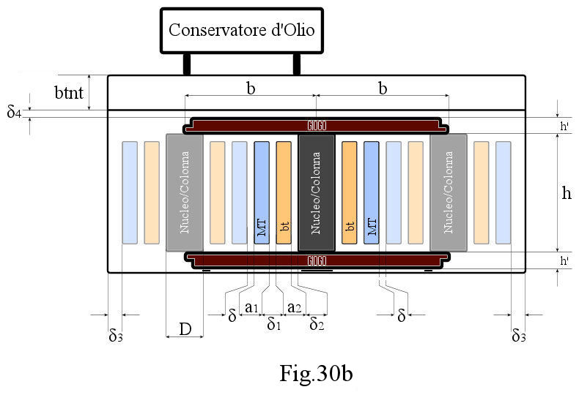
Descrizione |  | Simbolo | Valore | Misura
Sezione del Nucleo |  | Sn | 0.004 | m²
Area del cerchio circoscritto ai gradini del Nucleo |  | Sc | 0.005 | m²
Diametro cerchio circoscritto ai gradini del Nucleo |  | Dc | 0.079 | m
Sezione del Nucleo a 3 gradini |  | L1 | 0.033 | m
 |  | L2 | 0.049 | m
 |  | L3 | 0.062 | m
 |  | L4 | 0.077 | m

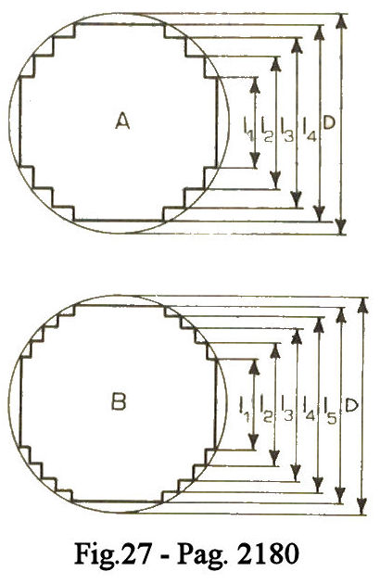

NUMERO SPIRE E SEZIONE DEI CONDUTTORI |  |  |  | pag.5/12 | DIMENSIONI GENERALI APPROSSIMATIVE DEL TRASFORMATORE (2/3) |  |  |  |  |  |  |  |  | pag.11/12

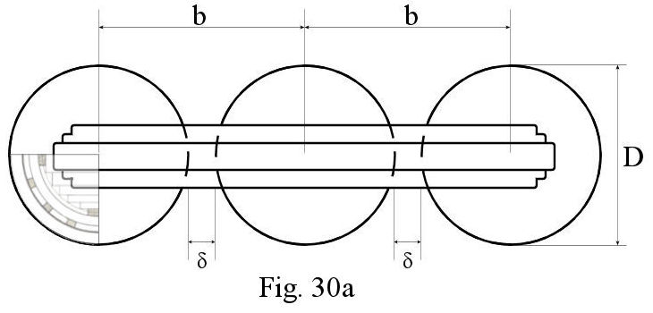
Descrizione |  | Simbolo | Valore | Misura
Valore della f.e.m./spira (tab. LX pag. 2180) |  | e | 2.22 | V/spira

Numero di spire totale al Primario (a triangolo ∆) |  | N₁ | 2872 | spire
Numero di spire per la regolazione primaria |  | Nr | 180 | spire

Affinchè la tensione massima tra spira e spira di due strati adiacenti dell'avvolgimento
Primario non superi 850 V si realizzeranno le seguenti condizioni

Numero di spire di uno strato dell'avvolgimento Primario |  | Ns₁ok | 191 | spire
Numero di strati dell'avvolgimento Primario |  | N₁strati | 15 | strati
Numero di strati eccedenti dell'avvolgimento Primario |  | N₁str-ecc | 1 | strati
Numero di spire per ogni strato eccedente al Primario |  | N₁sp-ecc | 7 | spire

Numero di spire totale al Secondario (a stella Y) |  | N₂ | 102 | spire

Affinchè la tensione massima tra spira e spira di due strati adiacenti dell'avvolgimento
Secondario non superi 350 V si realizzeranno le seguenti condizioni

Numero di spire di uno strato dell'avvolgimento Secondario |  | Ns₂ok | 78 | spire
Numero di strati dell'avvolgimento Secondario |  | N₂strati | 1 | strati
Numero di strati eccedenti dell'avvolgimento Secondario |  | N₂str-ecc | 1 | strati
Numero di spire per ogni strato eccedente al Secondario |  | N₂sp-ecc | 24 | spire

Sezione preliminare dei conduttori del Primario |  | s₁ | 0.433 | mm²
Sezione industriale disponibile filo di Cu per Primario |  | S₁ indust. | 0.442 | mm²
Diametro industriale disponibile filo di Cu per Primario |  | ø nom. | 0.750 | mm
Diametro con strato semplice di vernice isolante |  | semplice | 0.809 | mm
Diametro con strato doppio di vernice isolante |  | doppio | 0.832 | mm
Diametro con strato triplo di vernice isolante |  | triplo | 0.858 | mm

Sezione preliminare dei conduttori del Secondario |  | s₂ | 19.991 | mm²
Sezione industriale disponibile piattina di Cu per Secondario |  | S₂ indust. | 21.540 | mm²
Spessore industriale disponibile piattina di Cu per Secondario |  | Spessore | 4.000 | mm
Larghezza industriale disponibile piattina di Cu per Secondario |  | Larghezza | 5.6 | mm

ALTEZZE-LUNGHEZZE-DIMENSIONI RADIALI-INTERASSI-SEZIONI-AREE-VOLUMI |  |  |  | pag.6/12 | DIMENSIONI GENERALI APPROSSIMATIVE DEL TRASFORMATORE (3/3) |  |  |  |  |  |  |  |  | pag.12/12
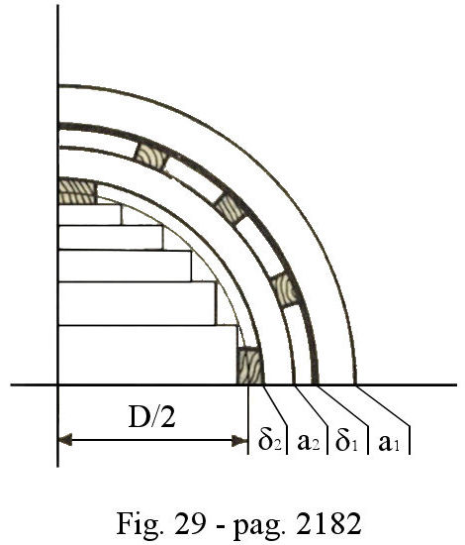
Descrizione |  | Simbolo | Valore | Misura
Altezza di una spira (ø) al Primario + strato di vernice semplice |  | a₁/spira | 1.608 | mm
Altezza assiale avvolgimento Primario |  | hmt | 30.713 | cm
Larghezza avvolgimento Primario (dim.radiale ø) |  | a₁ | 12.944 | mm

Altezza di una spira al Secondario + strato isolante (carta) |  | a₂/spira | 5.900 | mm
Altezza assiale avvolgimento Secondario |  | hbt | 46.020 | cm
Larghezza avvolgimento Secondario (dim.radiale) |  | a₂ | 8.600 | mm

Diametro di una Bobina |  | D | 146.14243414 | mm

Altezza di una Colonna |  | h | 488.200 | mm
Sezione di una Colonna (Nucleo) |  | Sn | 0.004 | m²
Interasse fra le colonne |  | b | 166.142 | mm
Distanza tra avvolgimenti di due colonne adiacenti |  | δ | 20 | mm

Altezza di un Giogo |  | hg | 67.671 | mm
Sezione di un Giogo |  | Sg | 0.005 | m²
Lunghezza di un Giogo |  | Lg | 485.65047051 | mm

Canale tra avvolgimento b.t. e M.T. |  | δ₁ | 8 | mm
Canale tra Nucleo e avvolgimento b.t. |  | δ₂ | 4 | mm
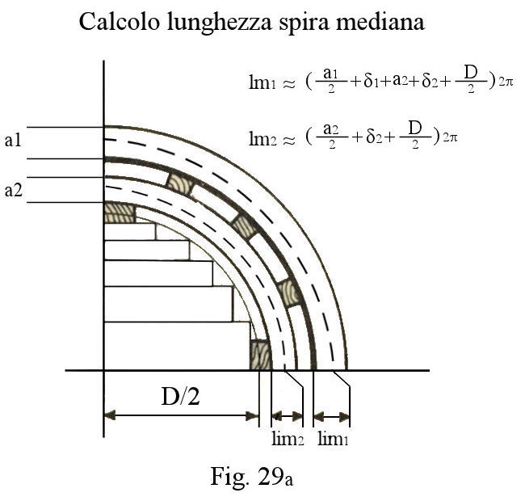
Area Fe delle colonne |  | Afec | 4.452 | m²
Area Fe dei gioghi |  | Afeg | 0.066 | m²

Area Cu al Secondario |  | Acu₂ | 0.273 | m²
Area Cu al Primario |  | Acu₁ | 0.114 | m²

Volume dell'Olio (vedi par. 6.1.21 pag.2190)
 | Da verificare con le disponibilità industriali.

 | Il volume dell'Olio è dato dal volume del cassone
 | cassone compreso il volume delle ondulazioni, tubi o
 | radiatori detraendo da questo il volume del trasformatore.

 | Si prevede per il conservatore di Olio un Volume
 | pari al 5÷8 % del Volume di Olio totale.

 |  |  |  |  |  |  |  |  | F I N E

